General
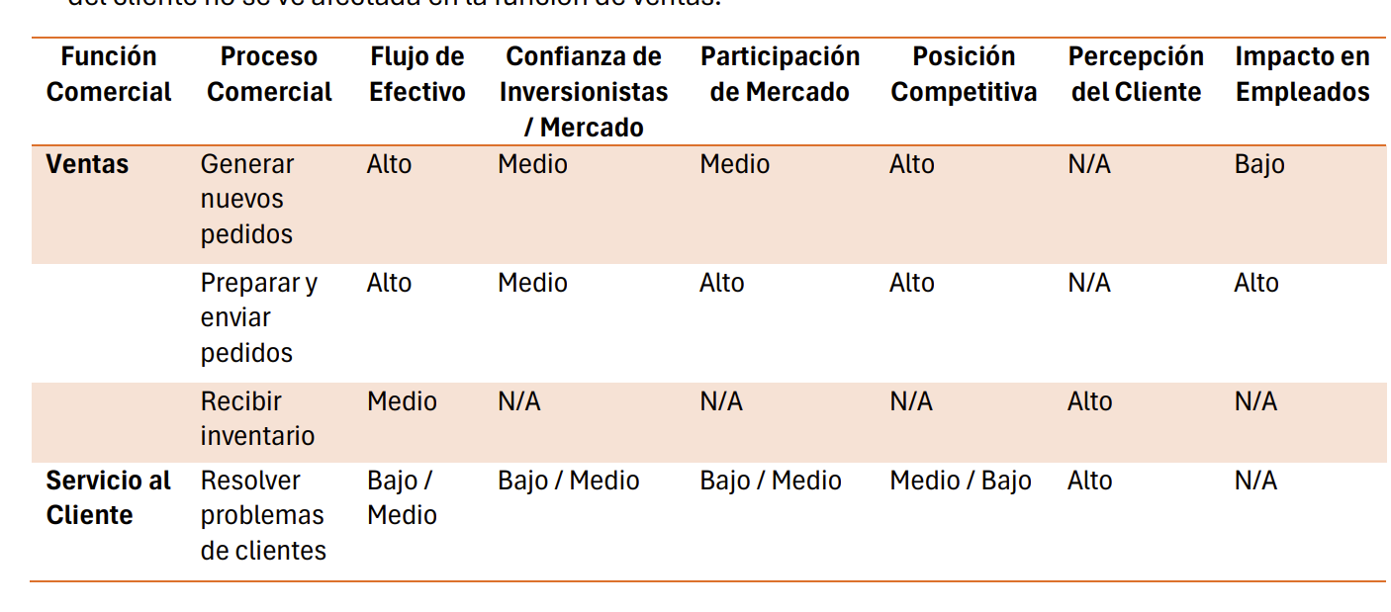
Matriz de funciones del negocio y criticidad
inundación deben listar las funciones y procesos categorizadas según su criticidad

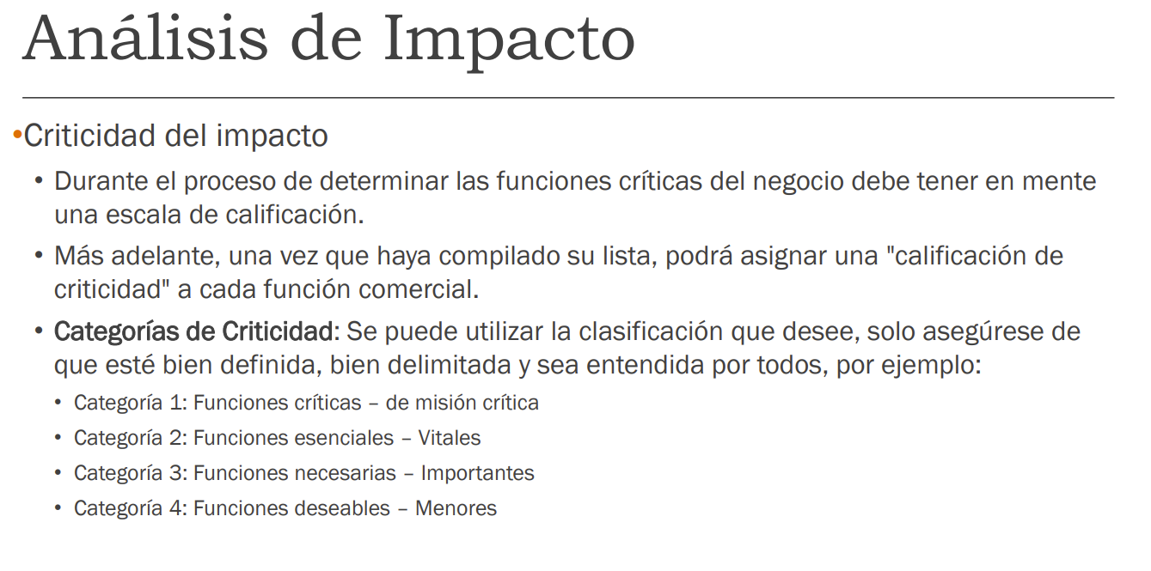

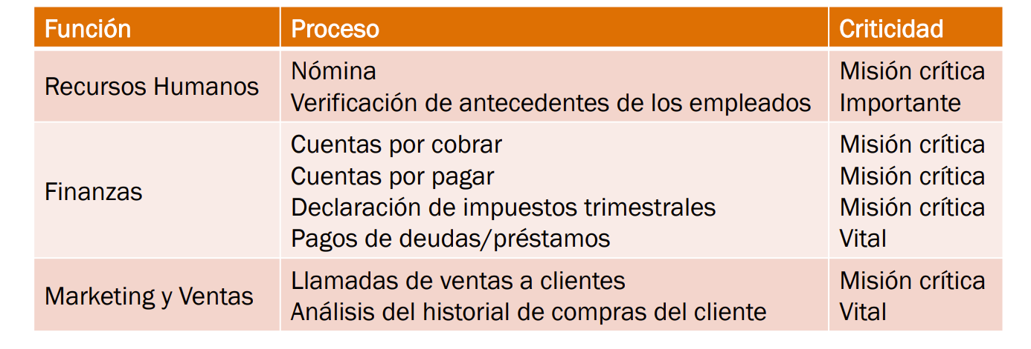

de cada una de ellas indicar el MTD
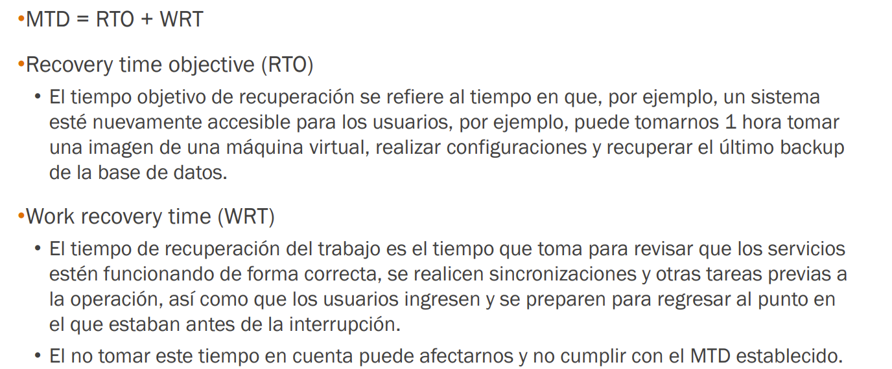

impacto operativo, financiero, legal, reputacional, en el cliente y en los empleados.

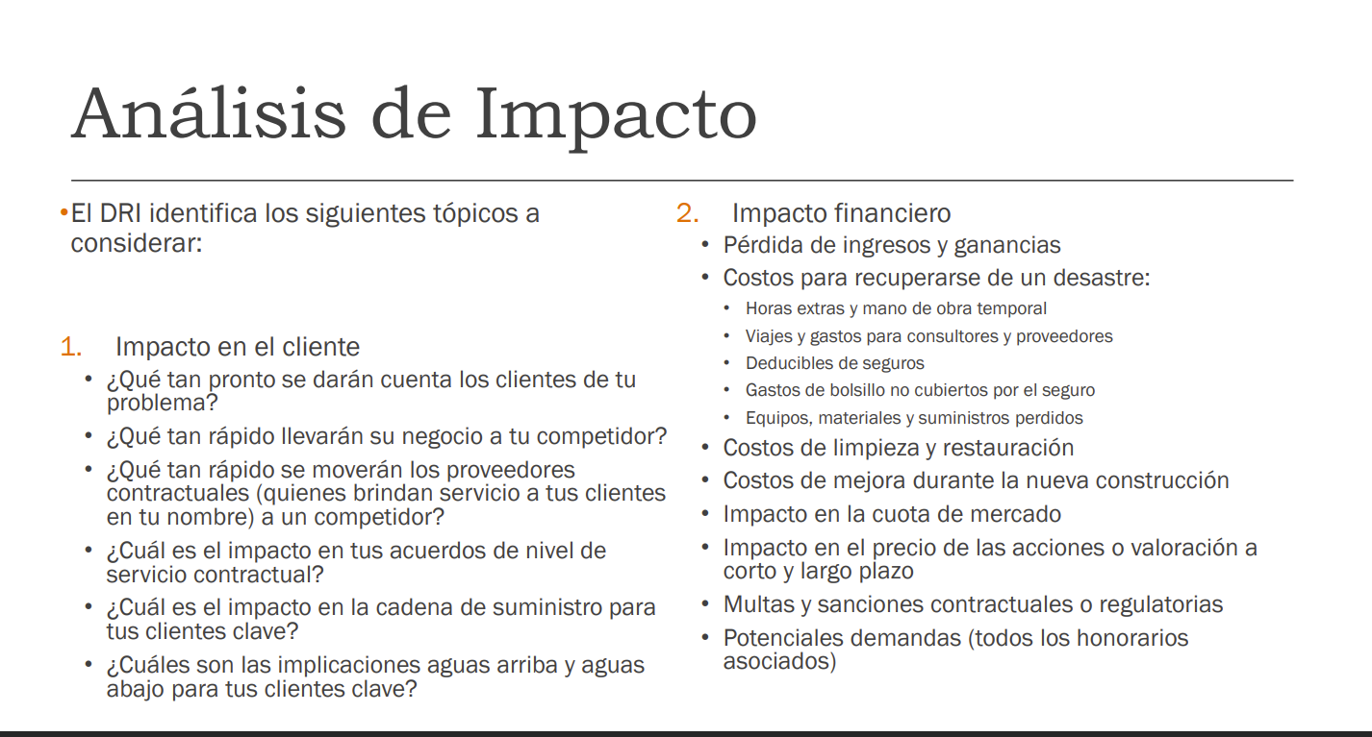

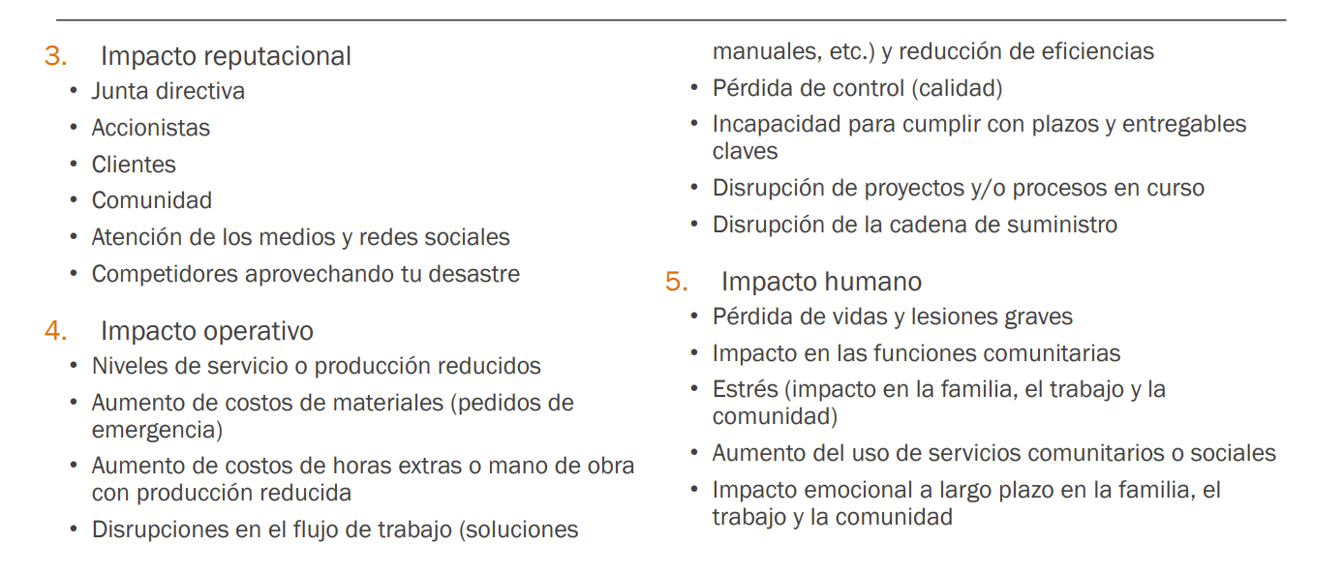

Analisis de Impacto
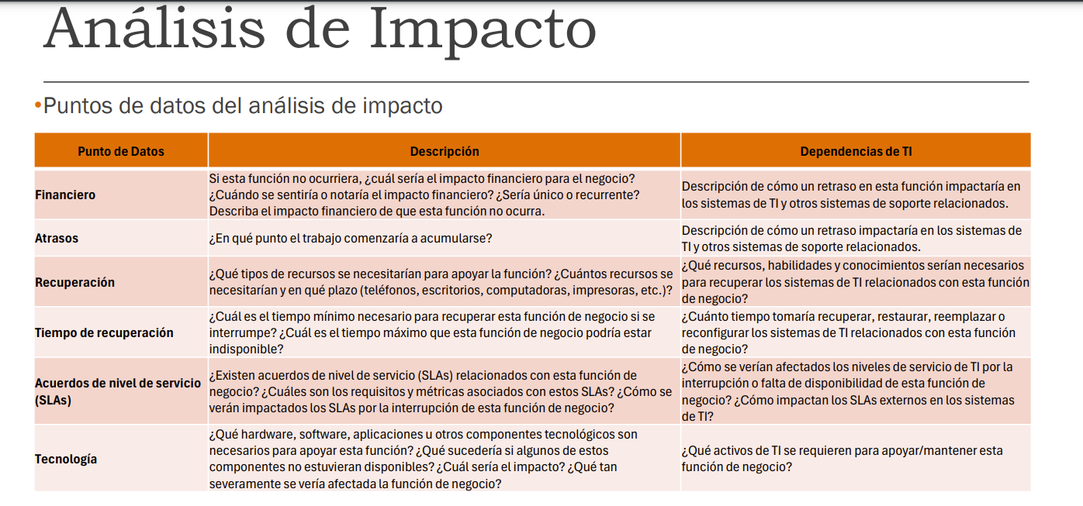

Otros impacto operativos

Otros impacto operativos
Funcion Comercial | Proceso Comercial | Flujo de Efectivo | Confianza de Inversionistas | Participacion de Mercado | Posición Competitva | Percepción del Cliente | Impacto de Empleados
Ventas | Generar nuevos pedidos | Medio | Medio | Medio | Medio | Bajo | Bajo
 | Preparar y enviar pedidos | Alto | Alto | Alto | Alto | Alto | Alto
Almacén | Recepción de inventario | Alto | N/A | N/A | N/A | Alto | Medio
Servicio al Cliente | Resolver problemas de clientes | Bajo/Medio | Bajo/Medio | Bajo/Medio | Medio/Bajo | Alto | N/A

Detalle de la ponderación de la tabla
Ventas - Generar nuevos pedidos: El flujo de efectivo es medio ya que, aunque la generación de pedidos puede continuar, la capacidad para cumplir con esos pedidos se ve comprometida. Esto afecta la confianza de inversionistas y participación de mercado también a un nivel medio. Sin embargo, dado que los clientes pueden no estar al tanto de la inundación, la percepción del cliente es baja, y el impacto en empleados es bajo.
Ventas - Preparar y enviar pedidos: Este proceso se ve gravemente afectado por la inundación. Esto implica un alto impacto en el flujo de efectivo, la participación de mercado, la posición competitiva y la percepción del cliente. Además, los empleados de almacén enfrentan un Alto impacto, ya que su capacidad para trabajar se ve interrumpida.
Almacén - Recepción de inventario: Una inundación afectaría severamente la capacidad de la empresa para recibir nuevo inventario, lo que impacta en flujo de efectivo y la percepción del cliente, ya que los productos podrían no estar disponibles para la venta.
Servicio al Cliente - Resolver problemas de clientes: Aunque no es el proceso más afectado, habrá un incremento en las consultas y quejas de los clientes, lo que tendrá un impacto Bajo/Medio en la confianza de inversionistas y en la participación de mercado.

